informacje
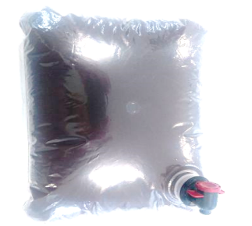
Mieszanka paszowa uzupełniająca o zwiększonej zawartości witamin i składników mineralnych

 | Grupa zwierząt: | Drób

Skład mieszanki | Forma: | Ekstrakt
Ziele bylicy pospolitej (20%)
Korzeń tataraku (20%) | Termin ważności: | 12 miesiące
Czosnek (10%)
Korzeń omanu (10%) | Dawkowanie: | Zalecane stężenie 1% (2l środka w 100l wody)
Owoc róży (5%)
Ziele mięty (5%) | Zalety stosowania:
Wytłoki z cebuli (20%) | Zwiększa odporność i kondychę
Zołędzie (10%)
 | Zawiera zioła o działaniu przeciwpasożytniczym

 | Zmniejsza liczbę upadków
 | 20% | 20
Korzeń tataraku (20%) | 20% | 20
Czosnek (10%) | 10% | 10
Korzeń omanu (10%) | 10% | 10
Owoc róży (5%) | 5% | 5
Ziele mięty (5%) | 5% | 5
Wytłoki z cebuli (20%) | 20% | 20
Zołędzie (10%) | 10% | 10

